배경 리스트
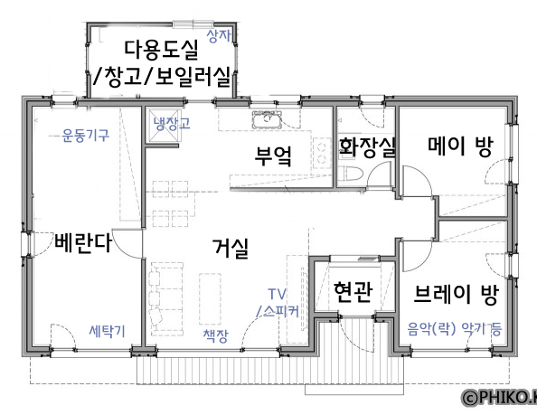

<맵 구조 참고>

■ 1일차(Intro) [거실]
두 캐릭터가 경쟁/다툼을 시작하게 된 배경 제시. (서로 반발하여 반대로 행동하려는 모습.)
언성 높여 싸우고 있는 메이와 브레이. 집 외부 -> 지저분한 거실 배경 전환. 과자 봉지, 과자 부스러기, 흩어진 책들, 게임기, 쿠션이 어지럽혀져있는 소파 등.
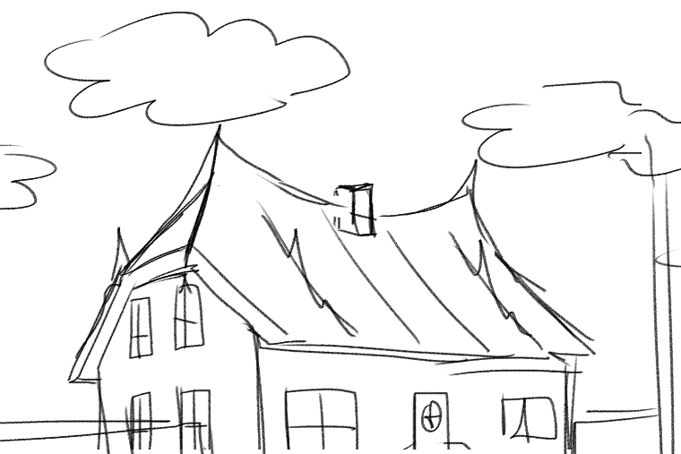
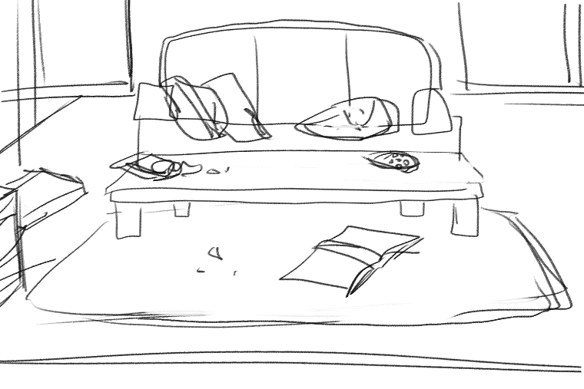

(하늘 비중이 큰 집 외부, 윗 부분) | (지저분한 내부)

■ 4일차, 8일차
랜덤 이벤트
1. 친구들의 방문. [거실]
M: 너 정말 깨끗하게 산다 대단해. - 깨끗한 거실
B: 그래 사람사는 집이 다 이렇지. - 지저분한 거실
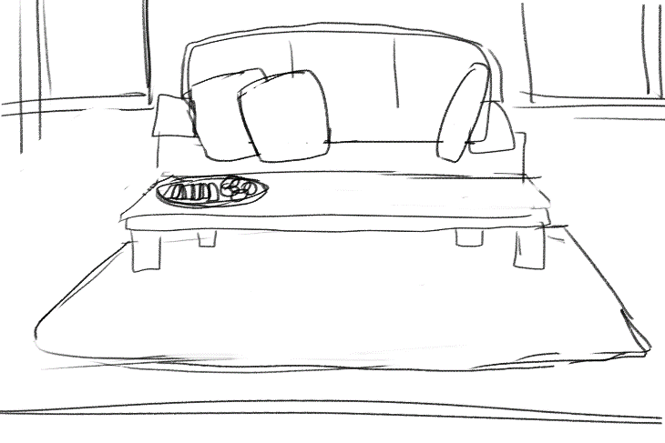


(1일차 배경 수정 o)

2. 쓰레기 분리수거 날. [집 앞]
M: 분리수거 되어있는 상태. 여유롭게 처리.
B: 분리수거부터 다시 다 해야 함. 지나간 쓰레기 차, 집 앞에 쌓여있는 쓰레기 봉투들.
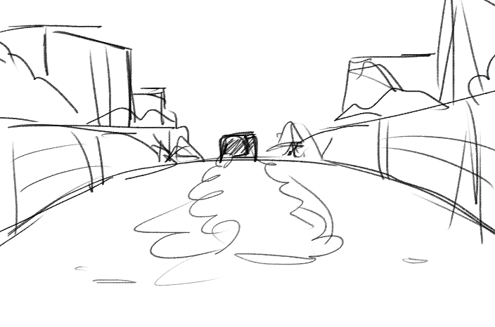
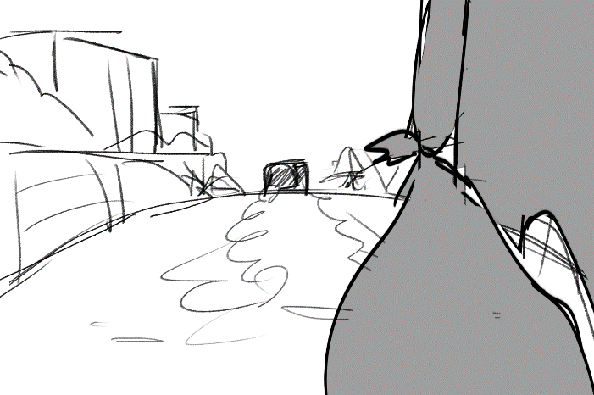

(메이와 브레이의 집 앞이 보이는 구도면 더 good)

3. 짐 정리하는 날. [방]
M: 순서대로 착착착 깔끔하고 막힘없는 정리흐름. [메이 방]
B: 잡동사니 많음. 짐 정리하면서 하루 종일 신기한 물건 구경. 정리<구경 [브레이 방]
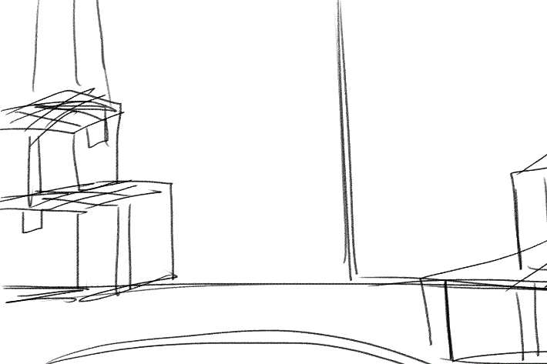
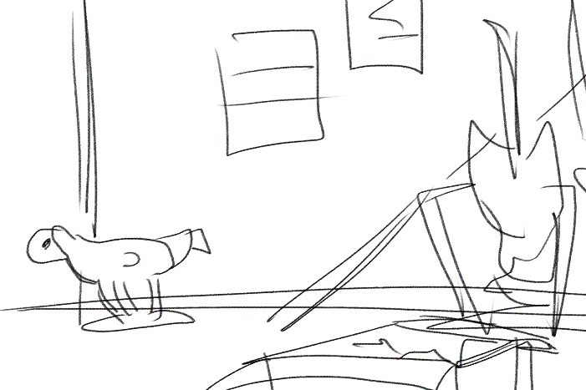

(< 정리된 상자 多 / 꺼내진 물건 多 >)

4. 오늘의 저녁은? [부엌]
M: 요리하는 메이 - 식탁에 요리한 음식. (한정식 등 집밥)
B: 배달시켜 먹는 브레이 - 식탁에 배달 음식. (치킨, 피자 등)
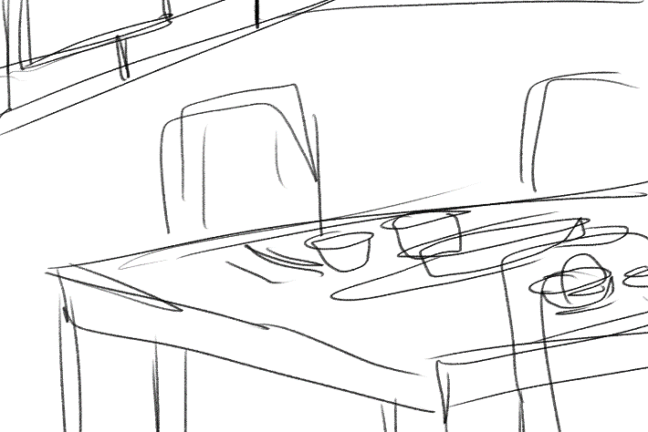
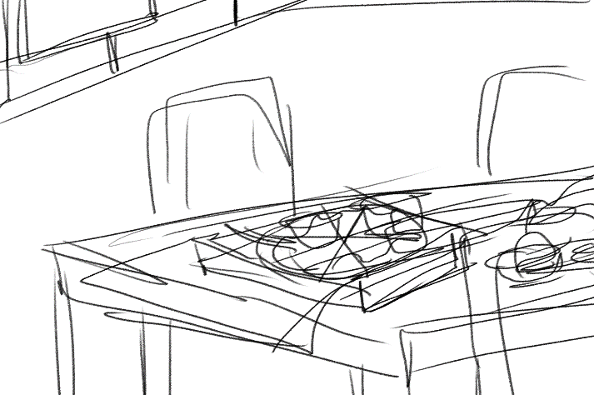

(식탁 탑 뷰도 good 자유롭게 구성해주세요.)

■ 12일차 [현관]
집주인 등장 이벤트 고정. 메이와 브레이가 짐을 빼기 전, 집의 상태를 확인하러 방문했다.
M: 같은 배경, 오브젝트 배치만 깔끔.
B: 같은 배경, 오브젝트 배치만 너저분.
집주인 그림자가 길게 집안으로 져있음.
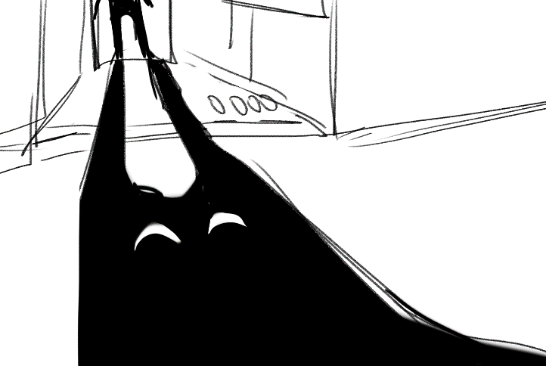
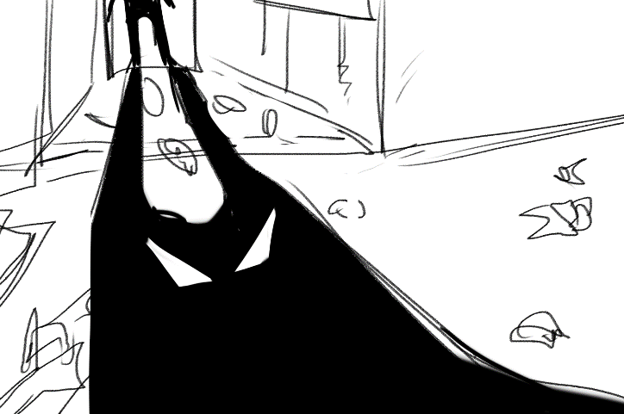

■ 14일차(Ending) = 배경 일러스트 내 캐릭터 등장 有
- 메이 승리: 브레이가 청소하고 메이가 관리감독하는 모습
(만족스러운 위풍당당 메이, 청소하는 브레이. 브레이 청소복장, 주변으로 청소용품 多)
- 브레이 승리: 메이가 기운 없는 모습으로 포기하고 브레이가 악기 연주하는 모습
(자포자기 메이, 흥에 취한 브레이)
- 무승부: 여전히 사이가 으르렁 거리며 서로의 생활을 고수하는 모습
(달라진 모습 없이 서로에게서 등돌리고 갈길 가는 메이와 브레이)

캐릭터 애니메이션 리스트
2D 캐릭터 모션 | 캐릭터 시트
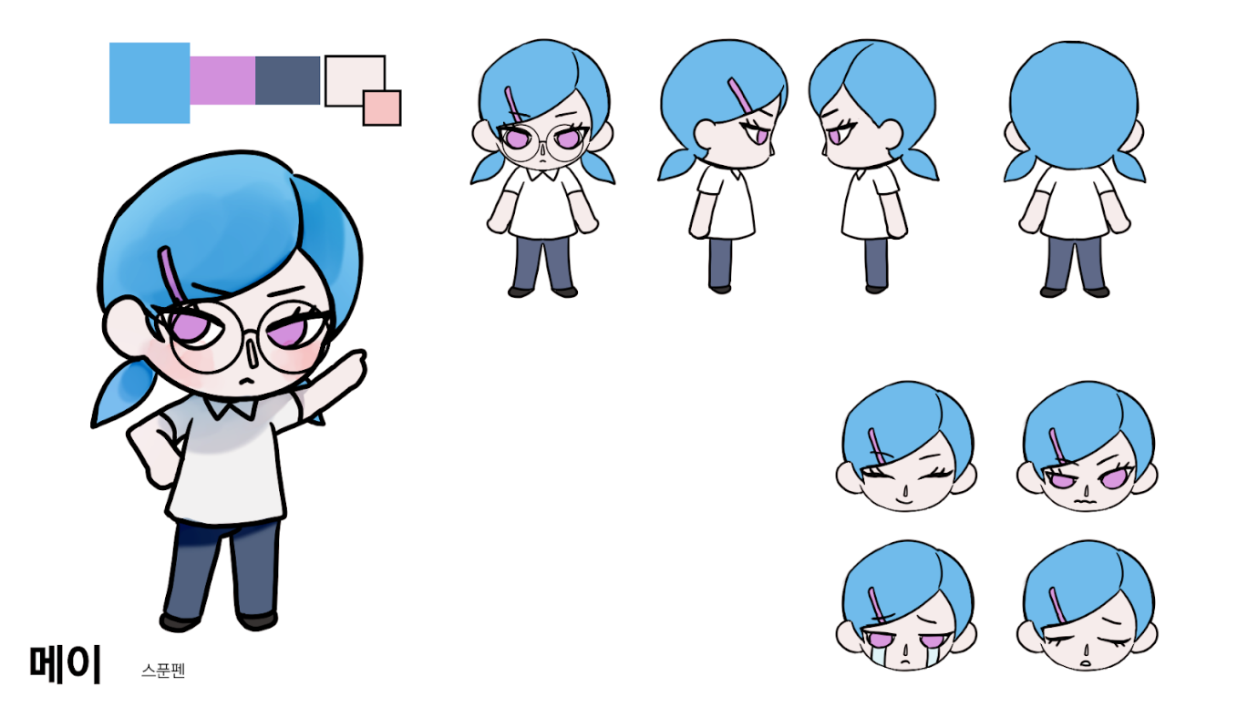
■ 메이 스탠딩 6종
- 기본/정자세
- 화냄/불만
- 위풍당당/웃음
- 슬픔/우울
- 기쁨/행복
- 골머리야(머리 짚은 자세)

■ 브레이 스탠딩 6종
- 기본/정자세
- 화냄/불만
- 위풍당당/웃음
- 슬픔/우울
- 기쁨/행복
- 한 귀로 듣고 한 귀로 흘리는 모습(딴청피우기)
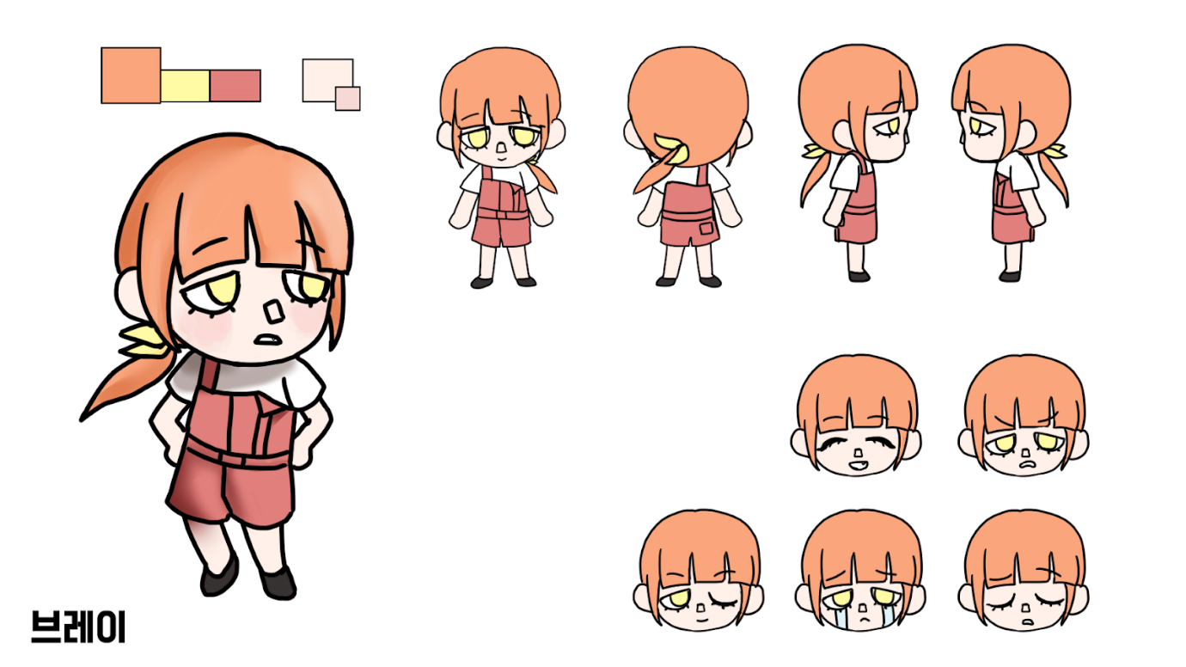

3D 캐릭터 모션

■ Action
1) 대기 - 서있는 모션
숨을 쉬듯 위아래 또는 좌우로 늘어났다 줄어드는 몸.
3~4초 정도 후에 좌우로 고개를 움직이기도 함. 등.

2) 이동 - 걷는/뛰는 모션

3) 잡기 - 양 손으로 잡고 있는 모션 (손바닥이 서로 마주보는 형태)

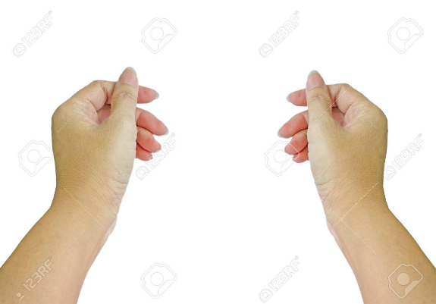

 | (컨셉 아트)
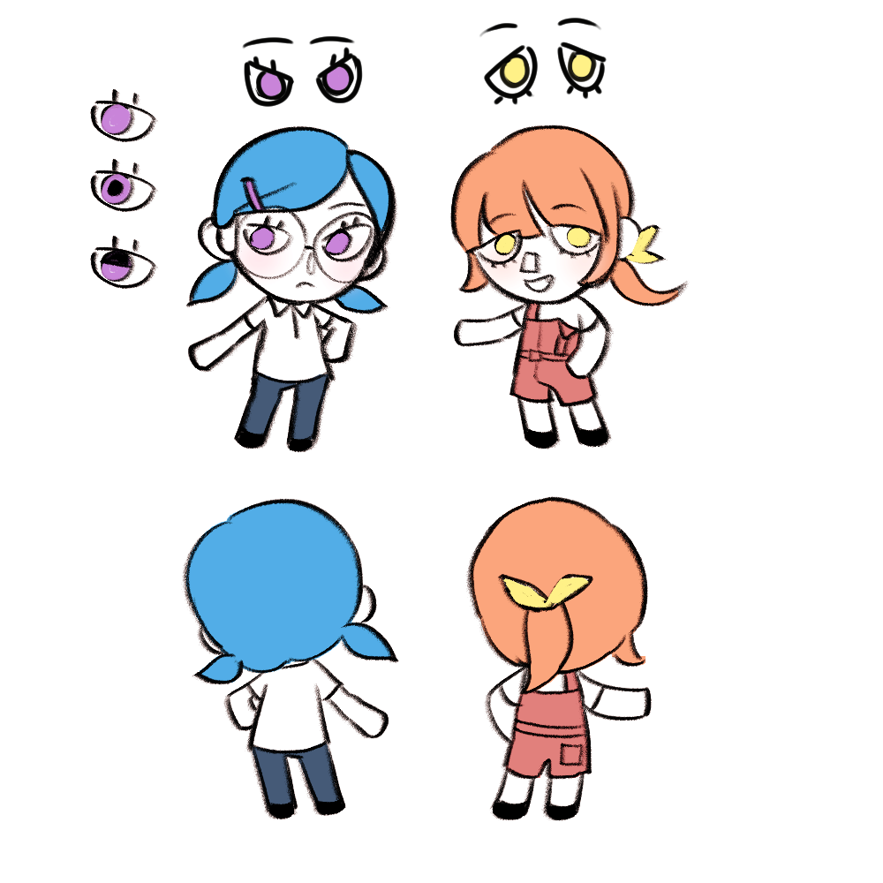

(손 사이에 물건이 들어감.)

4) 들기 - 양손으로 받치고 있는 모션 (손바닥이 위를 향하는 형태)

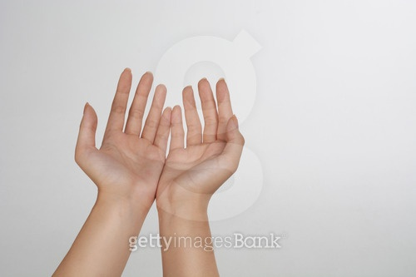

(손 위에 물건이 얹어짐.)

-> 잡기와 들기의 경우, 손바닥의 위치로 구분하는 모션이니, 손을 도라에몽 손처럼 모델링한다면 동일한 모션으로 처리 가능.
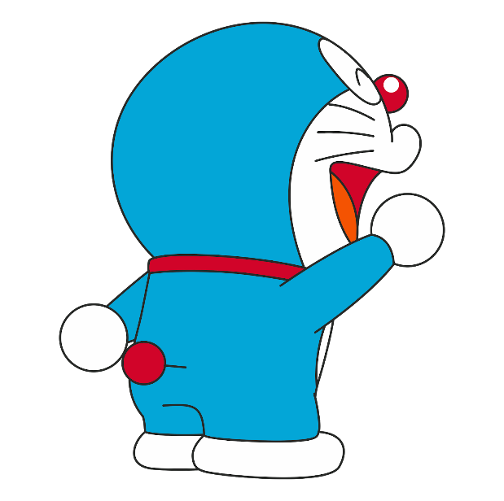

5) 손 움직이기 - 작업 수행 중
가만히 서서 양 손을 뒤죽박죽 움직임. (손가락 구현시, 쥐락 펴락 하는 방식도 ok)
무언가 만지는 것 처럼 이리저리 움직이는 손.

UI 리스트
메인 화면 - 게임 시작 시, 제일 먼저 보이는 화면.
■ 게임 타이틀 (시안에서 선택)
■ 게임 시작
■ 환경 설정
■ 게임 종료

환경 설정 화면 - 환경 설정에 들어가면 보이는 창/화면
■ 게임 (음악 / 효과음 / 해상도 / 창모드 / 화질) (일부 생략/수정 가능성 有)
■ 조작 (키보드 / 패드)

로비 화면- 게임 시작 후, 방 목록.
■ 방 목록 (방 이름 / 참여자 수 n/2)
■ 방 생성
■ 뒤로 가기 (메인 화면으로 가기)

룸 화면- 게임 시작 후, 로비에서 방에 입장 시, 게임 시작 전 대기 방.
■ 게임 초대
■ 게임 시작
■ 채팅창
■ 모드 선택 (스토리 모드, 대전 모드)
■ 캐릭터 선택 (메이, 브레이)

메뉴창 화면 - esc키 등으로 여는 메뉴창.
■ 옵션 (환경 설정 화면)
■ 게임 종료 (메인 화면으로 이동하는 버튼) > 한 명이 떠나면 자동으로 게임 튕김.

스토리 모드
스토리모드 플레이 화면 (in game Scene)
■ 규칙(미션) 리스트
■ 제한 시간

결과창 화면 (메이와 브레이를 좌우로 배치하는 등, 캐릭터별 UI 구역을 나눠도 좋을듯함.)
■ 메이 점수
■ 브레이 점수
■ 메이 멘탈 게이지
■ 브레이 멘탈 게이지
■ Win / Lose 구분
■ 맵 도면 (각 구역 점유자 표시: 파랑-메이 / 주황-브레이)
■ 각 플레이어(캐릭터) 승리횟수
■ 다음 날로 넘어가기

일차 화면 (날짜가 넘어가는 / 게임 라운드가 넘어가는 중간 화면)
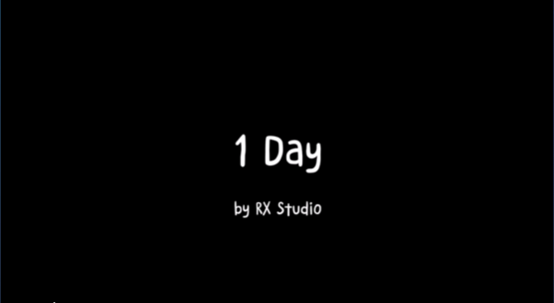

↑ 같이 일차가 나오는 화면

이벤트 씬 화면 (1, 4, 8, 12, 14일차, 엔딩 등장)
■ 텍스트 상자 (클릭 시 다음 스크립트 진행)
■ 배경 + 캐릭터 스탠딩 일러스트 (아트 담당)
■ 건너뛰기

규칙 선택하는 화면 (4, 8, 12일차 이벤트 씬 이후 등장)
■ 규칙 3개 < 하나 선택시, 자동 추가 + 다음 일차 진행
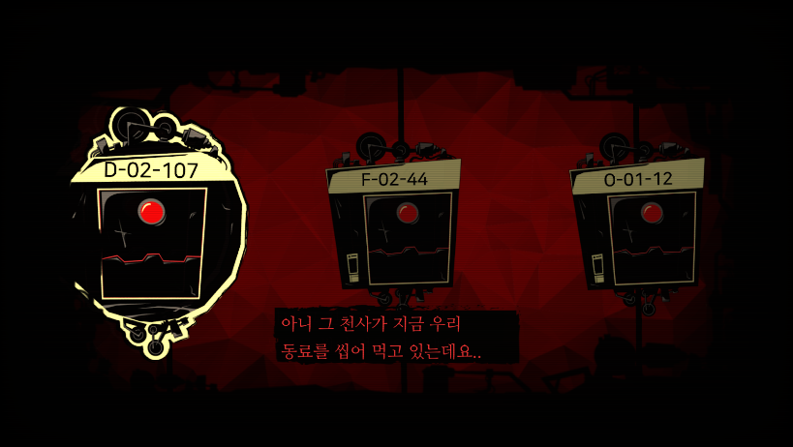

(예시 ‘로보토미코퍼레이션’ 환상체 선택 화면)

대전 모드
대전모드 플레이 화면 (in game Scene)
■ n 라운드 표시 (1~5까지 존재)
■ 낮/밤 시계 (+ 라운드 제한 시간)
(←와 같이 낮과 밤으로만 나뉜 시계 UI 형태는 자유)
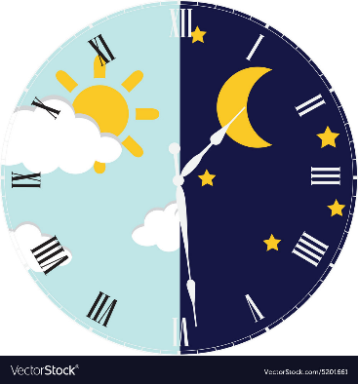

■ 규칙(미션) 리스트
■ 각 캐릭터 점수 (메이, 브레이)
■ 각 캐릭터 라운드 승리 횟수
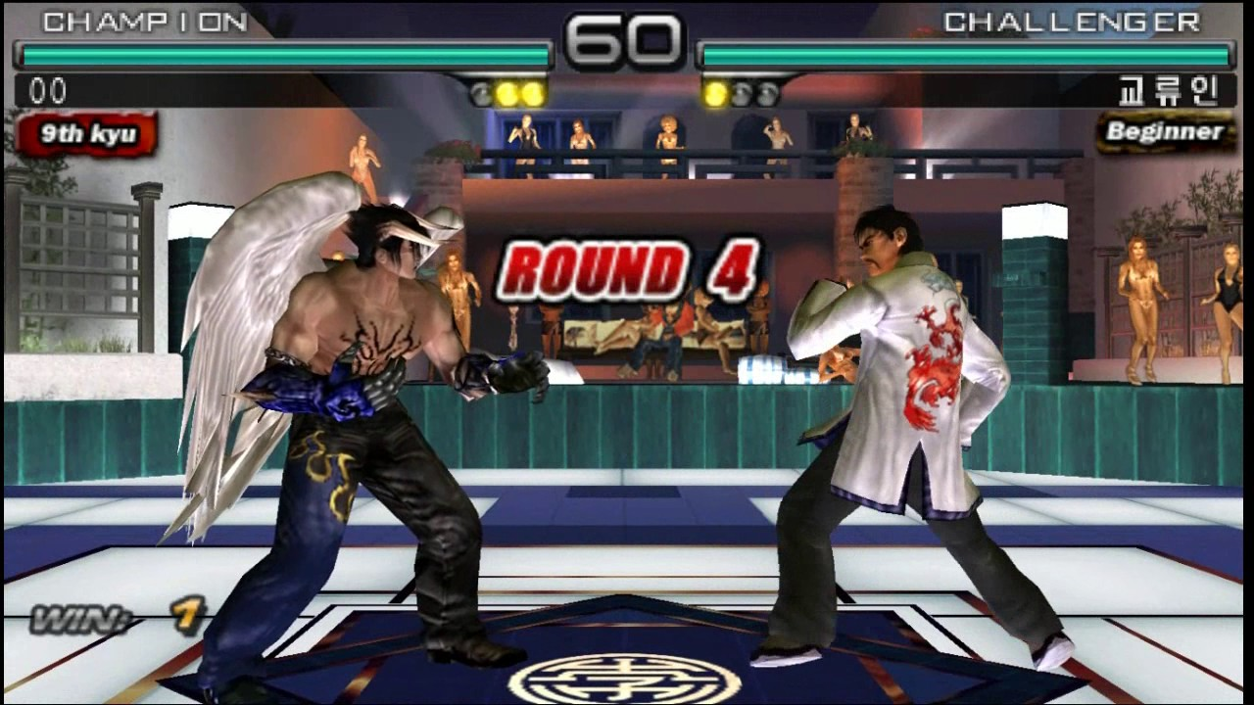

(ex. 철권 5판 3선승제-승리 시 불들어오는 UI 같은 표시)
■ 고스트 버튼 (사용 시간, 대기 시간) (자신의 턴이 아닐때 사용)

결과창 + 라운드 넘어가는 화면
■ 메이 점수
■ 브레이 점수
■ Win / Lose
■ 다음 라운드로 넘어가기

최종 결과 화면/창
■ 승리자
■ 승리자 점수
■ 게임 종료

